main
 |  | BRM405近畿200km茨木 あつまれ ほくせつの森 | (PC OPEN/ は07:00スタート時の時刻) |  |  |  | 2026-03-29
No. | 形状 | ポイント | 方角 | 道路 | 区間 | 合計 | 備考 | PC間
1 |  | 高橋 |  | 市道(川端通り) |  | 0.0 | 南方向へ進む
2 | ╋ | 田中橋 | 左折 | 市道 | 1.2 | 1.2
3 | ┳ ┫ |  | 右折→左折 | 市道 | 1.0 | 2.2 | 突き当り右折後すぐ左折
4 | ╋ ┫ | 郡3丁目 | 右折→左折 | 市道→K110 →K114→K1 | 0.3 | 2.5 | 高速高架くぐってすぐ右折、 その後すぐ郡3丁目左折
5 | ╋ | 大岩 | 左折 | 市道 | 6.5 | 9.0 | 高架の手前を左折して側道へ、高速へ入らないよう注意
6 | ┳ Y |  | 右折 | 市道 | 0.1 | 9.1 | 看板 →千堤寺(赤才)
7 | Y |  | 右折 | 市道 | 0.3 | 9.4 | 正面 千堤寺散策MAP
8 | ┳ |  | 左折 | 市道千提寺15号線 | 0.1 | 9.5
9 | ┳ |  | 右折 | 市道佐保千提寺線 | 0.8 | 10.3 | 新名神渡ってすぐ
10 | ┳ |  | 左折 | 市道 | 0.4 | 10.7
11 | ┳ |  | 右折 | K43 | 0.4 | 11.1
12 | Y |  | 左折 | K110 | 0.2 | 11.3 | 標識 ←K110 余野
13 | ┳ | 木代口 | 右折 | R423 | 6.6 | 17.9 | 標識 →R423 亀岡
14 | ┫ | 妙見口 | 左折 | K605→K4 | 1.8 | 19.7 | 標識 ←K605 能勢/​妙見山
15 | ┣ |  | 右折 | K4 | 5.8 | 25.5 | 正面 道路番号標識 この先未舗装路あり いやな場合直進して迂回すること
16 | ┳ | 大里北 | 左折 | K4 | 6.2 | 31.7 | 標識 ←K4 池田
17 | ╋ | 大里南 | 右折 | K4→K602 | 0.2 | 31.9 | 標識 →K4 杉生/島
18 |  | PC1 ファミリーマート 能勢町栗栖店 | 右側 | K602 | 1.2 | 33.1 | レシート取得して通過時間を自分で記入。 チェック後 直進 | 33.1
19 | ╋ | 杉生 | 左折 | K12 | 7.2 | 40.3 | 標識 ←K12 尼崎/川西
20 | ┣ |  | 右折 | K319→K323 | 3.7 | 44.0 | 標識 →K319 三田/武田尾
21 | ┳ | 三田市木器 | 左折 | K37 | 6.8 | 50.8 | 標識 ←K37 三田市街/国道176号
22 | ┣ | 志手原 | 右折 | K49 | 3.6 | 54.4 | 標識 →K49 母子
23 | ╋ |  | 左折 | 市道 | 1.5 | 55.9 | 看板 北摂里山周回コース
24 | ╋ |  | 左折 | 市道 | 0.3 | 56.2 | 左奥 千丈寺湖
25 | ┣ |  | 右折 | 市道 | 2.9 | 59.1 | 湖沿いを進む
26 | ╋ |  | 左折 | K308 | 0.9 | 60.0 | 公園の先、止まれの標識
27 | ╋ | 上井沢 | 右折 | R176 | 1.8 | 61.8 | 標識 →R176 福知山/​篠山
28 | ┫ |  | 左折 | 市道 | 1.2 | 63.0 | 正面 久富食堂
29 | ┳ |  | 左折 | 市道 | 0.6 | 63.6
30 | ┳ |  | 右折 | K92 | 0.3 | 63.9
31 | ┫ | 三本峠 | 左折 | K75 | 5.1 | 69.0 | 標識 ←K75 小野/東条
32 |  | PC2 木工房明日香・木づくり工房 | 左側 | K75 | 3.3 | 72.3 | 看板と自転車を一緒に撮影もしくは店舗の支払証明を取得 して通過時間を自分で記入。 チェック後 直進 | 39.2
33 | ╋ | 天神北 | 右折 | K17 | 6.5 | 78.8 | 標識 →K17 西脇/​加東市街
34 | ╋ | 上中 | 右折 | K17 | 9.6 | 88.4 | 標識 →K17 西脇/​滝野
35 | ┫ | 播磨中央公園口 | 左折 | K145→市道 | 1.5 | 89.9 | 標識 ←K145 加西
36 | ╋ |  | 右折 | 市道→K145 | 0.5 | 90.4 | 右奥 工事現場
37 |  | PC3 ローソン加西満久町店 | 左側 | K145→K24 | 8.1 | 98.5 | レシート取得して通過時間を自分で記入。 チェック後 来た道から見て右折(北方向) | 26.2
38 | ╋ | 明楽寺町 | 右折 | K34 | 5.1 | 103.6 | 標識 →K34 西脇市街/滝野
39 | ┳ | 野村東 | 左折 | K294 | 6.7 | 110.3 | 標識 ←K294 丹波/黒田庄
40 | ┳ |  | 右折 | K294 | 2.8 | 113.1 | 標識 →K294 黒田庄/国道372号
41 | ┣ | 鹿野東 | 右折 | K566 | 0.8 | 113.9 | 標識 7km国道372号→K566
42 | ╋ | 上鴨川 | 左折 | R372 | 6.3 | 120.2 | 標識 ←R372 篠山
43 | ┳ | 古市 | 左折 | R176 | 11.4 | 131.6
44 | ┣ | 波賀野 | 右折 | R372 | 1.0 | 132.6 | 標識 →R372 亀岡
45 | ┳ | 小野新 | 右折 | R173 | 17.6 | 150.2 | 標識 →R173R372 池田/​亀岡
46 |  | PC4 ローソン 篠山安田店 | 正面 | R173→R372 | 0.3 | 150.5 | レシート取得して通過時間を自分で記入。 チェック後 進行方向左側(北側)の道へ | 52.0
47 | ┣ | 宮前 | 右折 | R477 | 16.1 | 166.6 | 標識 →R477 川西
48 | ╋ | 倉垣橋 | 左折 | K732 | 8.0 | 174.6 | 標識 ←K732 犬甘野
49 | ┣ |  | 右折 | 市道 | 3.8 | 178.4 | 川井橋渡る、看板 →高槻CC、→亀岡GC
50 | ┣ |  | 右折 | 市道 | 0.4 | 178.8 | 看板 亀岡ゴルフクラブ→
51 | ┳ |  | 右折 | R423 | 2.4 | 181.2
52 | ┫ | 木代口 | 左折 | K110→K43 | 3.0 | 184.2 | 標識 ←K110 茨木
53 | ╋ |  | 右折 | K110 | 13.6 | 197.8 | 標識 →K110 茨木市街
54 | ┳ ╋ | 郡３丁目 | 右折→左折 | 市道 | 2.6 | 200.4 | 郡３丁目右折後すぐ左折して高架を潜る
55 | ┳ ┫ |  | 右折→左折 | 市道 | 0.3 | 200.7 | 突当り右折後すぐ左折
56 | ╋ | 田中橋 | 右折 | 市道(川端通り) | 1.1 | 201.8
57 |  | Goal 文化・子育て複合施設 おにクル エントランス | 右奥 | 市道 | 1.2 | 203.0 | (OPEN/ 04/05 12:53 ～ 04/05 20:30) 自分で到着タイムと総所要時間を記入。 ブルベカードに署名、メダル購入するかどうかを記入。 ブルベカードを提出して下さい。 | 52.5

PC参考写真

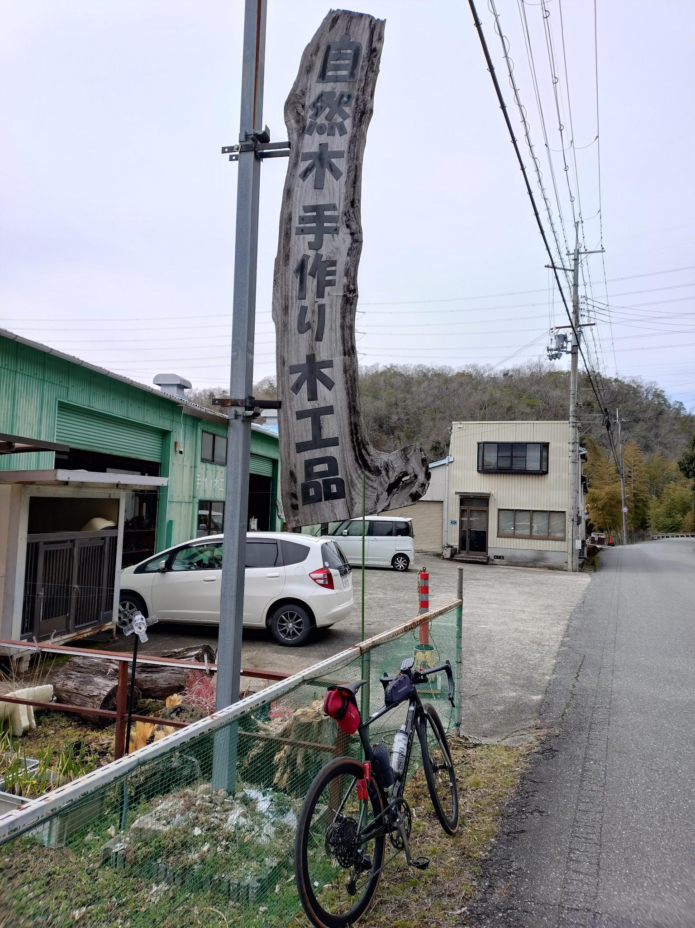
 | 木工房明日香・木づくり工房

